処理フロー
画面設計書 |  | 処理フロー |  | 担当者 | 日付
 |  |  | 作成 | LKI楊 | 2020-07-30
 |  |  | 更新 | BTC高岡 | 2021-05-28

【凡例】
バッチ/画面
サービスAPI
他MS API
自領域
テーブル
他領域
テーブル
 | 1．処理フロー

【社内フロント】
NEWTON
【調達基盤/発注・在庫状況照会サービス】
HUB
GMIND
PROSUGATE
RSP
SAP

得意先マスタ
現法マスタ
メッセージ文言マスタ
統合メニュー

得意先情報検索API
現法情報検索API
メッセージ文言情報検索API

在庫、部材照会

出荷情報照会API

在庫・発注残照会

受注明細参照API
在庫情報参照API
発注詳細全体検索API

発注残詳細照会
出荷情報照会
受注明細
有効在庫
発注テーブル

在庫引当シミュレーション

受注明細照会

在庫引当シミュレーション結果

画面レイアウト
画面設計書 |  |  |  |  |  | 画面レイアウト |  | 担当者 | 日付
 |  |  |  |  |  |  | 作成 | LKI楊 | 2020-07-30
 |  |  |  |  |  |  | 変更 | BTC高岡 | 2021-05-28

 | 1．画面レイアウト

 |  | ＜画面イメージ＞

発注残情報→商品情報に変更
・発注数→出荷数量に変更
元画面の当該日の出荷数量を表示。
・引き当て数→総有効数に変更
元画面の当該日の総有効数を表示
・有効数は削除

①
入荷予定日→出荷予定日に変更
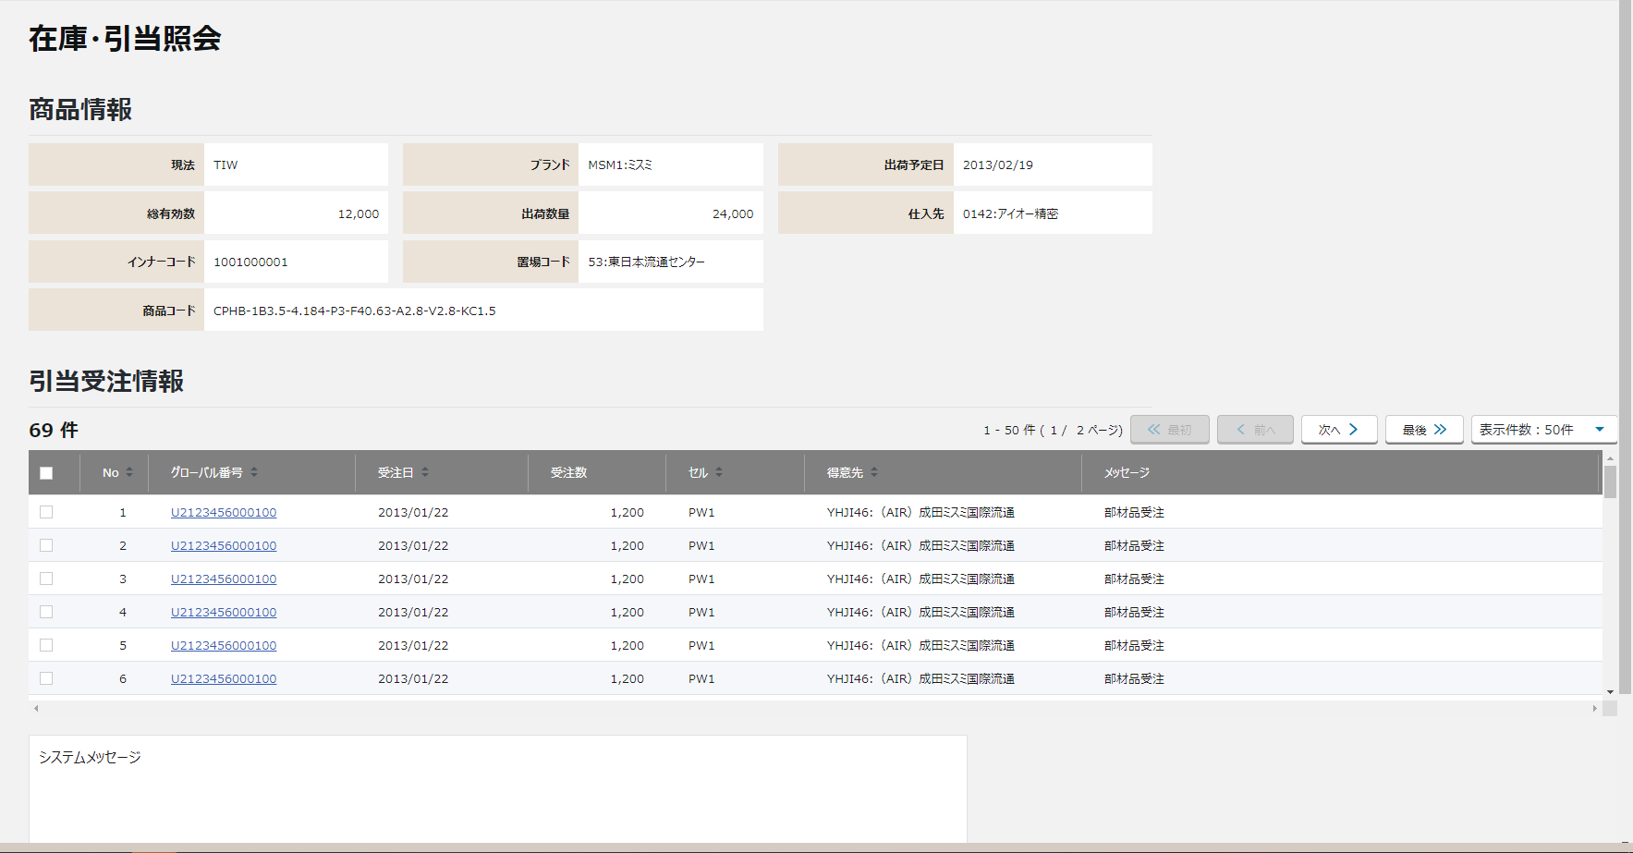
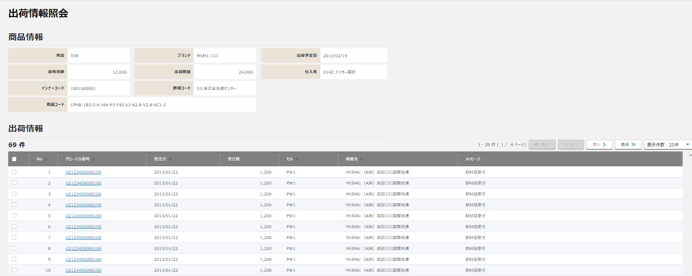
②
商品情報
①
②
③
④
出荷数量
出荷予定日
総有効数
グローバル番号は削除する。

③

④
出荷日(VSD)は削除する。

〇
①
②
 |  |  | 領域番号（画面項目定義参照）
 |  |  | ヘッダ
 |  |  | 基本情報
③
 |  |  | 明細
④
 |  |  | フッター

 |  |  | ※明細表示のソート順は以下の通りとする

・発注数→出荷数量に変更
元画面の当該日の出荷数量を表示。
・引き当て数→総有効数に変更
元画面の当該日の総有効数を表示
・有効数は削除
 |  |  | 初期表示 |  | ①メッセージ（あり＞なし） ②出荷日（VSD） ③グローバル番号（降順）
 |  |  | 並べ替え |  | グローバル番号、受注日、出荷日（ＶＳＤ）、セル、得意先

発注残情報→商品情報に変更
入荷予定日→出荷予定日に変更
 |  |  | 画面動作
 |  |  | ＜初期表示 ⇒ 在庫引当の受注件数が10件未満の場合＞
商品情報
出荷数量
出荷予定日
総有効数
グローバル番号は削除する。

出荷日(VSD)は削除する。

・発注数→出荷数量に変更
元画面の当該日の出荷数量を表示。
・引き当て数→総有効数に変更
元画面の当該日の総有効数を表示
・有効数は削除
 |  |  |  | 在庫・発注残照会の情報を引き継ぎ。表示する
 |  |  |  | 在庫引当をしている受注情報を一覧で表示する

発注残情報→商品情報に変更
入荷予定日→出荷予定日に変更
 |  |  | ＜初期表示 ⇒ 在庫引当の受注件数が10件以上の場合＞
商品情報
出荷数量
出荷予定日
総有効数
グローバル番号は削除する。

出荷日(VSD)は削除する。

 |  |  |  | 在庫・発注残照会の情報を引き継ぎ。表示する

 |  |  |  | 在庫引当をしている受注情報を一覧で表示する

 |  |  |  | ページ送りコンテンツが表示される

画面項目定義
No | コンポーネント名 （論理名） | コンポーネント名 （物理名） | 領域番号 | 項目名 （論理名）（英） | 項目名 （論理名）（和） | 項目名 （物理名） | 種別 | 型 | 書式 | 表示制御 | 活性制御 | 翻訳有無 | 初期表示 | 入力時 必須 | 単項目バリデーションチェック |  |  |  |  |  |  |  |  |  |  |  |  |  |  |  | STORE |  |  | 備考 | e
 |  |  |  |  |  |  |  |  |  |  |  |  |  |  | 型 |  |  |  |  |  |  |  |  |  | 数値範囲 |  |  |  | 桁数 |  |  |  |  |  | e
 |  |  |  |  |  |  |  |  |  |  |  |  | 表示内容 |  | 必須 | ASCII | 半角 | 全角 | 英字 | 数字 | 英数字 | 日付 | 整数 | 実数 | 超 ＞ | 以上 ≧ | 以下 ≦ | 未満 ＜ | 最大 | 最小 | 有無 | 呼び出し方法 | 物理名 |  | e
1 | [ヘッダエリア] |  |  | Allocated Stock Information | 画面名(ラベル) |  | ラベル | - |  |  |  |  | 固定値「在庫・引当照会」「出荷情報照会」 | － | - | - | - | - | - | - | - | - | - | - | - | - | - | - | - | - |  |  |  |  | e
【ToBe外部設計】
現法、ログインユーザID、ログインユーザ名、処理日時はペンディング中
2 |  |  |  |  | 現法 |  | ラベル | 文字列 |  |  |  |  | ログイン情報.現法 | － | - | - | - | - | - | - | - | - | - | - | - | - | - | - | - | -
3 |  |  |  |  | ログインユーザID |  | ラベル | 文字列 |  |  |  |  | ログイン情報.ユーザID | － | - | - | - | - | - | - | - | - | - | - | - | - | - | - | - | -
4 |  |  |  |  | ログインユーザ名 |  | ラベル | 文字列 |  |  |  |  | ログイン情報.ユーザ名 | － | - | - | - | - | - | - | - | - | - | - | - | - | - | - | - | -
5 |  |  |  |  | 処理日時 |  | ラベル | 日時 | YYYY/MM/DD HH:MI:SS |  |  |  | システム日付時間 | － | - | - | - | - | - | - | - | - | - | - | - | - | - | - | - | -
6 | [商品情報エリア] |  |  |  | 商品情報 |  |  | - |  |  |  |  |  | － | - | - | - | - | - | - | - | - | - | - | - | - | - | - | - | - |  |  |  |  | e
7 |  |  |  | Subsidiary | 現法（ラベル） |  | ラベル | - |  |  |  |  | 固定値「現法」 | － | - | - | - | - | - | - | - | - | - | - | - | - | - | - | - | - |  |  |  | ”現法” | e
8 |  |  |  | Subsidiary | 現法 |  | テキスト | 半角英数字 |  |  | 非活性 |  | 遷移元画面.現法コード | － | - | - | - | - | - | - | - | - | - | - | - | - | - | - | 3 | - |  |  |  |  | e
9 |  |  |  | Supplier | 仕入先（ラベル） |  | ラベル | - |  |  |  |  | 固定値「仕入先」 | － | - | - | - | - | - | - | - | - | - | - | - | - | - | - | - | - |  |  |  | ”仕入先” | e
10 |  |  |  | Supplier | 仕入先 |  | テキスト | 全半角文字 |  |  | 非活性 |  | 遷移元画面.仕入先コード + ":" + 遷移元画面.仕入先名称 | － | - | - | - | - | - | - | - | - | - | - | - | - | - | - | 25 | - |  |  |  |  | e
11 |  |  |  | Global No | グローバル番号（ラベル） |  | ラベル | - |  |  |  |  |  | － | - | - | - | - | - | - | - | - | - | - | - | - | - | - | - | - |  |  |  | ”グローバル番号” | e | QA回答内容を反映＜参考情報＞ファイル名：在庫・発注残照会（TOBE)_FF、DevnetID：221254305
12 |  |  |  | Global No | グローバル番号 |  | テキスト | 半角英数字 |  |  |  |  |  | － | - | - | - | - | - | - | - | - | - | - | - | - | - | - | 14 | - |  |  |  |  | e | QA回答内容を反映＜参考情報＞ファイル名：在庫・発注残照会（TOBE)_FF、DevnetID：221254305
13 |  |  |  | Inner Code | インナーコード（ラベル） |  | ラベル | - |  |  |  |  | 固定値「インナーコード」 | － | - | - | - | - | - | - | - | - | - | - | - | - | - | - | - | - |  |  |  | ”インナーコード” | e
14 |  |  |  | Inner Code | インナーコード |  | テキスト | 半角英数字 |  |  | 非活性 |  | 遷移元画面.インナーコード | － | - | - | - | - | - | - | - | - | - | - | - | - | - | - | 11 | - |  |  |  |  | e
15 |  |  |  | Product Code | 商品コード（ラベル） |  | ラベル | - |  |  |  |  | 固定値「商品コード」 | － | - | - | - | - | - | - | - | - | - | - | - | - | - | - | - | - |  |  |  | ”商品型番” | e
16 |  |  |  | Product Code | 商品コード |  | テキスト | 半角英数字 |  |  | 非活性 |  | 遷移元画面.商品コード | － | - | - | - | - | - | - | - | - | - | - | - | - | - | - | 78 | - |  |  |  |  | e
17 |  |  |  | Brand | ブランド（ラベル） |  | ラベル | - |  |  |  |  | 固定値「ブランド」 | － | - | - | - | - | - | - | - | - | - | - | - | - | - | - | - | - |  |  |  | ”ブランド” | e
18 |  |  |  | Brand | ブランド |  | テキスト | 半角英数字 |  |  | 非活性 |  | 遷移元画面.ブランドコード+ 遷移元画面.ブランド名称 | － | - | - | - | - | - | - | - | - | - | - | - | - | - | - | 4 | - |  |  |  |  | e
19 |  |  |  | Plant | 置場コード（ラベル） |  | ラベル | - |  |  |  |  | 固定値「置場コード」 | － | - | - | - | - | - | - | - | - | - | - | - | - | - | - | - | - |  |  |  | ”置場” | e
20 |  |  |  | Plant | 置場コード |  | テキスト | 半角英数字 |  |  | 非活性 |  | 遷移元画面.置場コード + ":" + 遷移元画面.置場名称 | － | - | - | - | - | - | - | - | - | - | - | - | - | - | - | 2 4 | - |  |  |  |  | e
21 |  |  |  | Plant Name | 置場名称 |  | テキスト | 全半角文字 |  |  |  |  |  | － | - | - | - | - | - | - | - | - | - | - | - | - | - | - | 15 | - |  |  |  |  | e
22 |  |  |  |  | 出荷予定日（ラベル） |  | ラベル | - |  |  |  |  | 固定値「出荷予定日」 | － | - | - | - | - | - | - | - | - | - | - | - | - | - | - | - | - |  |  |  | ”出荷予定日” | e | QA回答内容を反映＜参考情報＞ファイル名：在庫・発注残照会（TOBE)_FF、DevnetID：221254305
23 |  |  |  |  | 出荷予定日 |  | テキスト | 日付 |  |  | 非活性 |  | 遷移元画面.発注納期（出荷日） | － | - | - | - | - | - | - | - | - | - | - | - | - | - | - | 8 | - |  |  |  |  | e | QA回答内容を反映＜参考情報＞ファイル名：在庫・発注残照会（TOBE)_FF、DevnetID：221254305
24 |  |  |  | VRD | QCフラグ |  | ラベル | 全半角文字 |  |  |  |  |  | － | - | - | - | - | - | - | - | - | - | - | - | - | - | - | 1 | - |  |  |  |  | e
25 |  |  |  | PO Quantity | 出荷数量（ラベル） |  | ラベル | - |  |  |  |  | 固定値「出荷数量」 | － | - | - | - | - | - | - | - | - | - | - | - | - | - | - | - | - |  |  |  | ”出荷数量” | e | QA回答内容を反映＜参考情報＞ファイル名：在庫・発注残照会（TOBE)_FF、DevnetID：221254305
26 |  |  |  | PO Quantity | 出荷数量 |  | テキスト | 数値 | 9,999,999 |  | 非活性 |  | 在庫引当情報照会出荷情報照会API.出荷数 | － | - | - | - | - | - | - | - | - | - | - | - | - | - | - | 9 | - |  |  |  |  | e | QA回答内容を反映＜参考情報＞ファイル名：在庫・発注残照会（TOBE)_FF、DevnetID：221254305
27 |  |  |  | Allocated | 総有効数（ラベル） |  | ラベル | - |  |  |  |  | 固定値「総有効数」 | － | - | - | - | - | - | - | - | - | - | - | - | - | - | - | - | - |  |  |  | ”総有効数” | e | QA回答内容を反映＜参考情報＞ファイル名：在庫・発注残照会（TOBE)_FF、DevnetID：221254305
28 |  |  |  | Allocated | 総有効数 |  | テキスト | 数値 | 9,999,999 |  | 非活性 |  | 在庫引当情報照会出荷情報照会API.有効数 | － | - | - | - | - | - | - | - | - | - | - | - | - | - | - | 9 | - |  |  |  |  | e | QA回答内容を反映＜参考情報＞ファイル名：在庫・発注残照会（TOBE)_FF、DevnetID：221254305
29 |  |  |  | Avail | 有効数（ラベル） |  | ラベル | - |  |  |  |  |  | － | - | - | - | - | - | - | - | - | - | - | - | - | - | - | - | - |  |  |  | ”有効数” | e | QA回答内容を反映＜参考情報＞ファイル名：在庫・発注残照会（TOBE)_FF、DevnetID：221254305
30 |  |  |  | Avail | 有効数 |  | テキスト | 数値 | 9,999,999 |  |  |  |  | － | - | - | - | - | - | - | - | - | - | - | - | - | - | - | 9 | - |  |  |  |  | e | QA回答内容を反映＜参考情報＞ファイル名：在庫・発注残照会（TOBE)_FF、DevnetID：221254305
31 | [引当受注出荷情報エリア] |  |  | Stock Allocation Inquiry | 在庫引当照会 引当受注情報出荷情報 |  |  | - |  |  |  |  |  | － | - | - | - | - | - | - | - | - | - | - | - | - | - | - | - | - |  |  |  |  | e
32 |  |  |  | Front | 先頭 |  | テキストリンク | - |  |  |  |  |  | － | - | - | - | - | - | - | - | - | - | - | - | - | - | - | - | - |  |  |  |  | e
33 |  |  |  | Previous | 前へボタン |  | テキストリンク | - |  |  |  |  |  | － | - | - | - | - | - | - | - | - | - | - | - | - | - | - | - | - |  |  |  |  | e
34 |  |  |  | Page | ページ番号 |  | テキストリンク | - |  |  |  |  |  | － | - | - | - | - | - | - | - | - | - | - | - | - | - | - | - | - |  |  |  | 1 2 3 4 5 ... | e
35 |  |  |  | Next | 次へボタン |  | テキストリンク | - |  |  |  |  |  | － | - | - | - | - | - | - | - | - | - | - | - | - | - | - | - | - |  |  |  |  | e
36 |  |  |  | Last | 最後 |  | テキストリンク | - |  |  |  |  |  | － | - | - | - | - | - | - | - | - | - | - | - | - | - | - | - | - |  |  |  |  | e
37 |  |  |  | Count | 件数 |  | テキスト | 全半角文字 |  |  |  |  |  | － | - | - | - | - | - | - | - | - | - | - | - | - | - | - | - | - |  |  |  | xx件中 | e
38 |  |  |  | Show | 表示件数 |  | テキスト | 全半角文字 |  |  |  |  |  | － | - | - | - | - | - | - | - | - | - | - | - | - | - | - | - | - |  |  |  | x-xx件 | e
39 |  |  |  |  | 検索結果件数 |  | ラベル | 文字列 |  |  |  |  | 明細部総件数＋”件” | － | - | - | - | - | - | - | - | - | - | - | - | - | - | - | - | -
40 |  |  |  |  | ページング情報 |  | ラベル | 文字列 |  |  |  |  | ”1 - ”＋選択した表示件数＋” 件 (1 / ” ＋ 総ページ数 ＋”ページ)” | － | - | - | - | - | - | - | - | - | - | - | - | - | - | - | - | -
41 |  |  |  |  | << 最初 |  | ボタン | - |  |  |  |  | 固定値「<< 最初」 | － | - | - | - | - | - | - | - | - | - | - | - | - | - | - | - | -
42 |  |  |  |  | < 前へ |  | ボタン | - |  |  |  |  | 固定値「< 前へ」 | － | - | - | - | - | - | - | - | - | - | - | - | - | - | - | - | -
43 |  |  |  |  | 次へ > |  | ボタン | - |  |  |  |  | 固定値「次へ >」 | － | - | - | - | - | - | - | - | - | - | - | - | - | - | - | - | -
44 |  |  |  |  | 最後 >> |  | ボタン | - |  |  |  |  | 固定値「最後 >>」 | － | - | - | - | - | - | - | - | - | - | - | - | - | - | - | - | -
45 |  |  |  |  | 表示件数プルダウン |  | プルダウン | 文字列 |  |  |  |  | 表示件数：20件 表示件数：50件 表示件数：100件 |  | - | - | - | - | - | - | - | - | - | - | - | - | - | - | - | -
46 |  |  |  | CheckBox | CheckBox |  | チェックボックス | - |  |  |  |  | CheckBox未選択 | － | - | - | - | - | - | - | - | - | - | - | - | - | - | - | - | - |  |  |  | 初期の場合、未選択、 選択の場合、一覧データがすべてチェックされる。 選択状態から未選択状態に変更の場合、一覧データがすべてチェックされない。 | e
47 |  |  |  | No | No（ラベル） |  | ラベル | - |  |  |  |  | 固定値「No」 | － | - | - | - | - | - | - | - | - | - | - | - | - | - | - | - | - |  |  |  | ”No” | e
48 |  |  |  | Global No | グローバル番号（ラベル） |  | ラベル | - |  |  |  |  | 固定値「グローバル番号」 | － | - | - | - | - | - | - | - | - | - | - | - | - | - | - | - | - |  |  |  | ”グローバル番号” | e
49 |  |  |  | SO Date | 受注日（ラベル） |  | ラベル | - |  |  |  |  | 固定値「受注日」 | － | - | - | - | - | - | - | - | - | - | - | - | - | - | - | - | - |  |  |  | ”受注日” | e
50 |  |  |  | VSD | 出荷日（ＶＳＤ）（ラベル） |  | ラベル | - |  |  |  |  |  | － | - | - | - | - | - | - | - | - | - | - | - | - | - | - | - | - |  |  |  | ”出荷日（ＶＳＤ）” | e | QA回答内容を反映＜参考情報＞ファイル名：在庫・発注残照会（TOBE)_FF、DevnetID：221254305
51 |  |  |  | SO Quantity | 受注数（ラベル） |  | ラベル | - |  |  |  |  | 固定値「受注数」 | － | - | - | - | - | - | - | - | - | - | - | - | - | - | - | - | - |  |  |  | ”受注数” | e
52 |  |  |  | Cell | セル（ラベル） |  | ラベル | - |  |  |  |  | 固定値「セル」 | － | - | - | - | - | - | - | - | - | - | - | - | - | - | - | - | - |  |  |  | ”セル” | e
53 |  |  |  | Customer | 得意先（ラベル） |  | ラベル | - |  |  |  |  | 固定値「得意先」 | － | - | - | - | - | - | - | - | - | - | - | - | - | - | - | - | - |  |  |  | ”顧客名称” | e
54 |  |  |  | Message | メッセージ（ラベル） |  | ラベル | - |  |  |  |  | 固定値「メッセージ」 | － | - | - | - | - | - | - | - | - | - | - | - | - | - | - | - | - |  |  |  | ”メッセージ” | e
55 |  |  |  | No | No |  | ラベル | 数値 |  |  |  |  | 自動採番 | － | - | - | - | - | - | - | - | - | - | - | - | - | - | - | 1 | - |  |  |  | "1"、"2"・・・ | e
56 |  |  |  | Global No | グローバル番号 |  | ハイパーリンク | 半角英数字 |  |  |  |  | 受注明細テーブル.グローバル番号（受注） | － | - | - | - | - | - | - | - | - | - | - | - | - | - | - | 14 | - |  |  |  |  | e
57 |  |  |  | SO Date | 受注日 |  | ラベル | 日付 |  |  |  |  | 受注明細テーブル.受注日 | － | - | - | - | - | - | - | - | - | - | - | - | - | - | - | 8 | - |  |  |  |  | e
58 |  |  |  | VSD | 出荷日（ＶＳＤ） |  | テキスト | 半角英数字 |  |  |  |  |  | － | - | - | - | - | - | - | - | - | - | - | - | - | - | - | 8 | - |  |  |  |  | e | QA回答内容を反映＜参考情報＞ファイル名：在庫・発注残照会（TOBE)_FF、DevnetID：221254305
59 |  |  |  | SO Quantity | 受注数 |  | ラベル | 数値 | 9,999,999 |  |  |  | 受注明細テーブル.受注数 | － | - | - | - | - | - | - | - | - | - | - | - | - | - | - | 9 | - |  |  |  |  | e
60 |  |  |  | Cell | セル |  | ラベル | 半角英数字 |  |  |  |  | 得意先マスタ.セルコード | － | - | - | - | - | - | - | - | - | - | - | - | - | - | - | 4 | - |  |  |  |  | e
61 |  |  |  | Customer | 得意先 |  | ラベル | 全半角文字 |  |  |  |  | 得意先マスタ.得意先コード + ":" + 得意先マスタ.得意先名(現地語１） | － | - | - | - | - | - | - | - | - | - | - | - | - | - | - | 25 | - |  |  |  |  | e
62 |  |  |  | Message | メッセージ |  | ラベル | 全半角文字 |  |  |  |  | 在庫引当情報出荷情報照会API.メッセージ | － | - | - | - | - | - | - | - | - | - | - | - | - | - | - | 8 | - |  |  |  |  | e
63 | [フッターエリア] |  |  | Back | 戻るボタン |  | ボタン | - |  |  |  |  |  | － | - | - | - | - | - | - | - | - | - | - | - | - | - | - | - | - |  |  |  |  | e
64 |  |  |  | All Cleare | 全クリアボタン |  | ボタン | - |  |  |  |  |  | － | - | - | - | - | - | - | - | - | - | - | - | - | - | - | - | - |  |  |  |  | e
65 |  |  |  | Copy | COPYボタン |  | ボタン | - |  |  |  |  |  | － | - | - | - | - | - | - | - | - | - | - | - | - | - | - | - | - |  |  |  |  | e
66 |  |  |  | Confirm | 確認ボタン |  | ボタン | - |  |  |  |  |  | － | - | - | - | - | - | - | - | - | - | - | - | - | - | - | - | - |  |  |  |  | e
67 |  |  |  | Cancel | キャンセルボタン |  | ボタン | - |  |  |  |  |  | － | - | - | - | - | - | - | - | - | - | - | - | - | - | - | - | - |  |  |  |  | e
68 |  |  |  | Fixed | 確定ボタン |  | ボタン | - |  |  |  |  |  | － | - | - | - | - | - | - | - | - | - | - | - | - | - | - | - | - |  |  |  |  | e
69 |  |  |  | Message | メッセージ |  | テキストエリア | 全半角文字 |  |  |  |  | ブランク | － | - | - | - | - | - | - | - | - | - | - | - | - | - | - | - | - |  |  |  |  | e
e | e | e | e | e | e | e | e | e | e |  |  | e | e | e | e | e | e | e | e |  |  |  |  | e | e | e | e | e | e | e | e | e | e | e | e

 | ※１ 日付項目のフォーマットについて 日付のフォーマットは現法によって異なる。

チェック仕様
【ToBe外部設計】
ﾒｯｾｰｼﾞIDは採番後に記載する。
画面設計書 |  |  |  | チェック仕様 |  |  |  |  |  |  | 担当者 | 日付
 |  |  |  |  |  |  |  |  |  | 作成 | LKI楊 | 2020-07-30
 |  |  |  |  |  |  |  |  |  | 更新 | BTC高岡 | 2021-05-28

画面ID | ASVTCIV010 |  | 画面名 | 在庫・引当 出荷情報照会
イベント | 条件 | 順番 | 項目名 | チェック名 | チェック内容 | タイプ | ﾒｯｾｰｼﾞID | メッセージ | メッセージ表示後処理 | 備考
初期表示時 | その他 | 1 |  | 出荷日付の存在チェック | １．出荷日付の存在チェック ・出荷日付に該当するデータがATP_VBBE、受注明細テーブルに存在することを確認する 在庫・引当情報出荷情報照会APIのチェック仕様を参照する。 |  |  | ATP_VBBE、 発注残 受注明細テーブルに該当データは存在しません |  | 在庫・引当情報出荷情報照会API「チェック仕様」シート参照
初期表示時 | その他 | 2 |  | 検索件数チェック | １．検索件数チェック： ・検索結果が５００件を超えないことを確認する 在庫・引当照会APIのチェック仕様を参照する。 |  |  | 検索結果が{0}件を超えました。件数を制限して表示します。 {0}：500 |  | 在庫・引当照会API「チェック仕様」シート参照

